ZDR_POIST
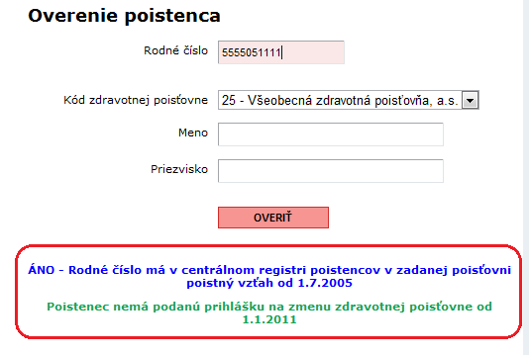
Zoznam zdravotným poisťovní podľa Úradu pre dohľad nad zdravotnou starostlivosťou
stav k: | 2012-05-15 | http://www.udzs-sk.sk/

Kód ZP | Názov ZP
24 | DÔVERA zdravotná poisťovňa, a.s. | www.dovera.sk
25 | VŠEOBECNÁ zdravotná poisťovňa, a.s. | www.vszp.sk
27 | UNION zdravotná poisťovňa, a.s. | www.unionzp.sk

 | Overenie poistného vzťahu - tu si môžete skontrolovať podľa rodného čísla, že ste prihlásený do ZP. Stránka je akože chránená, stačí kliknúť áno na pokračovanie.
 | https://portal.udzs-sk.sk

